キーで移動
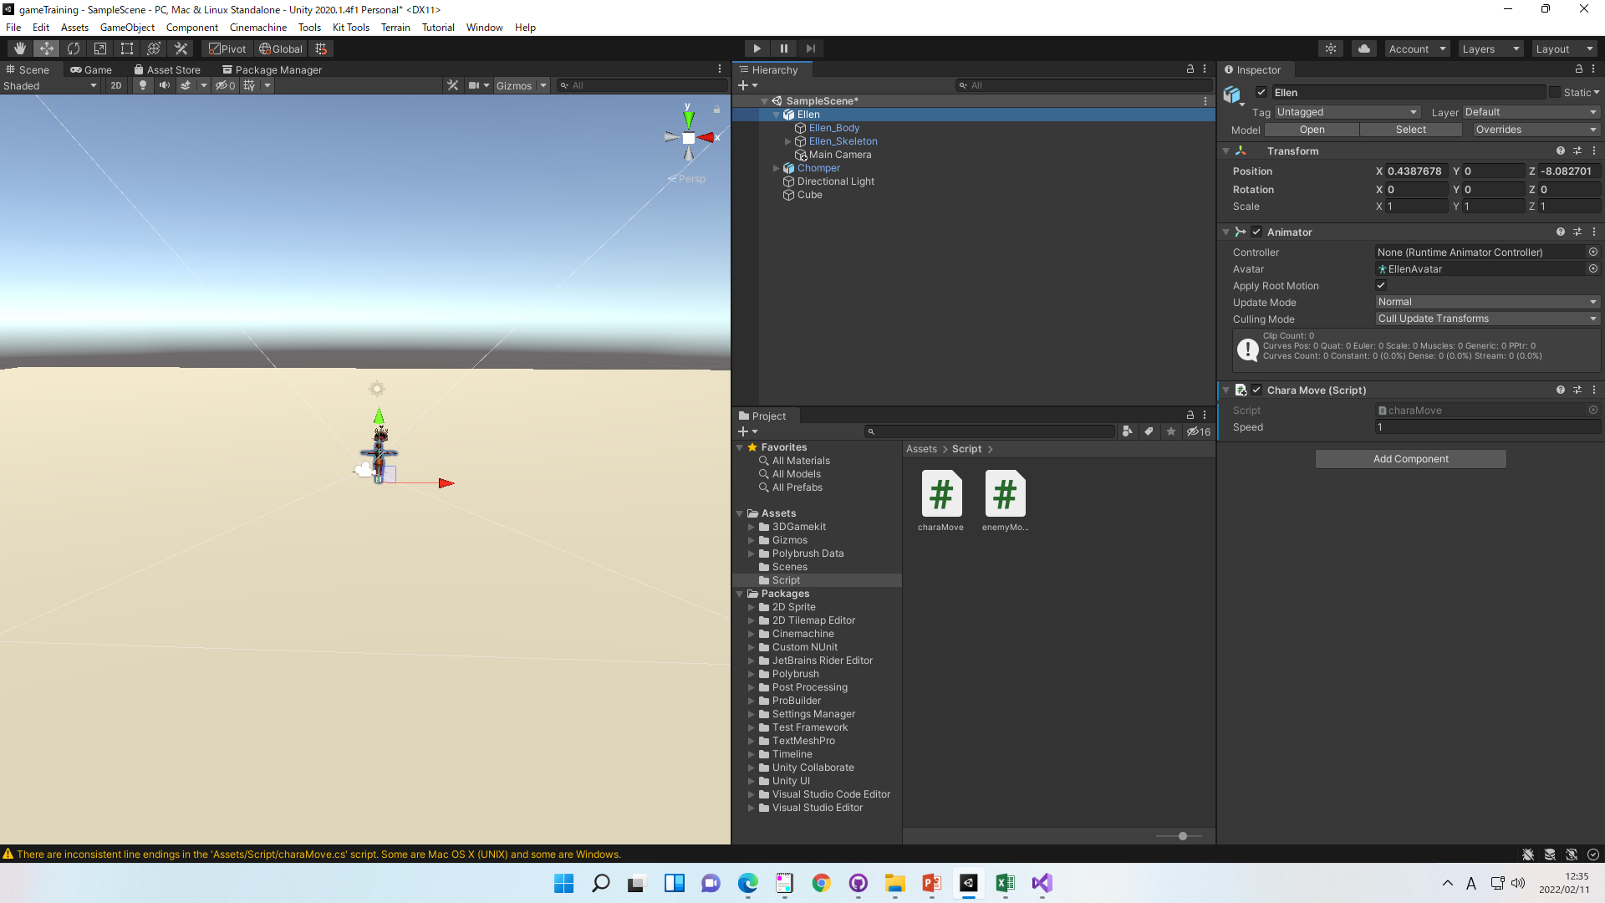
キーで移動

①下記スクリプトを作成
public float speed = 1.0f;
の値を変更すれば移動量を変更可能

using System.Collections;
using System.Collections.Generic;
using UnityEngine;
public class charaMove: MonoBehaviour
{
public float speed = 1.0f;
void Update()
{
if (Input.GetKey (KeyCode.UpArrow)) {
transform.position += transform.up * speed * Time.deltaTime;
}
if (Input.GetKey (KeyCode.DownArrow)) {
transform.position -= transform.up * speed * Time.deltaTime;
}
if (Input.GetKey(KeyCode.RightArrow)) {
transform.position += transform.right * speed * Time.deltaTime;
}
if (Input.GetKey (KeyCode.LeftArrow)) {
transform.position -= transform.right * speed * Time.deltaTime;
}
if (Input.GetKey (KeyCode.W)) {
transform.position += transform.forward * speed * Time.deltaTime;
}
if (Input.GetKey (KeyCode.S)) {
transform.position -= transform.forward * speed * Time.deltaTime;
}
}
}
 | ※w,sで前後、十字キーで上下左右にしています
 | 適宜変更してください

②ドラックアンドドロップで適応

